Bloques comunes
BLOQUE GENÉRICO DATOS SOLICITANTE
BLOQUE GENÉRICO DATOS DEL REPRESENTANTE
BLOQUE GENÉRICO MEDIO PREFERENTE | 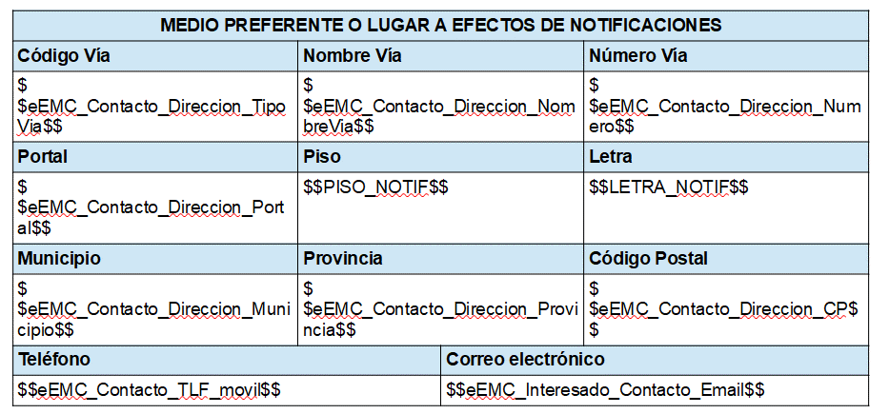
BLOQUE GENÉRICO EXPONGO
BLOQUE GENÉRICO SOLICITO
BLOQUE GENÉRICO DOCUMENTACIÓN, CONSENTIMIENTO Y AUTORIZACIÓN | 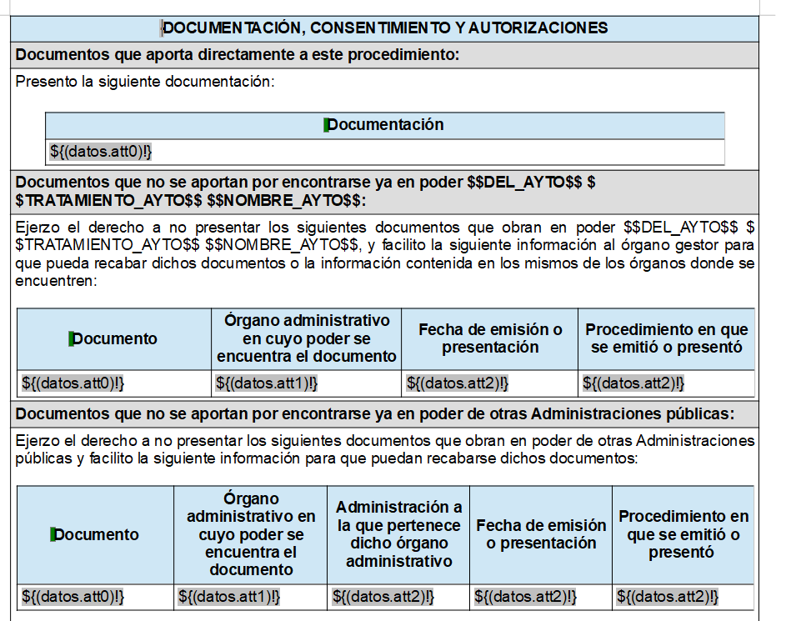 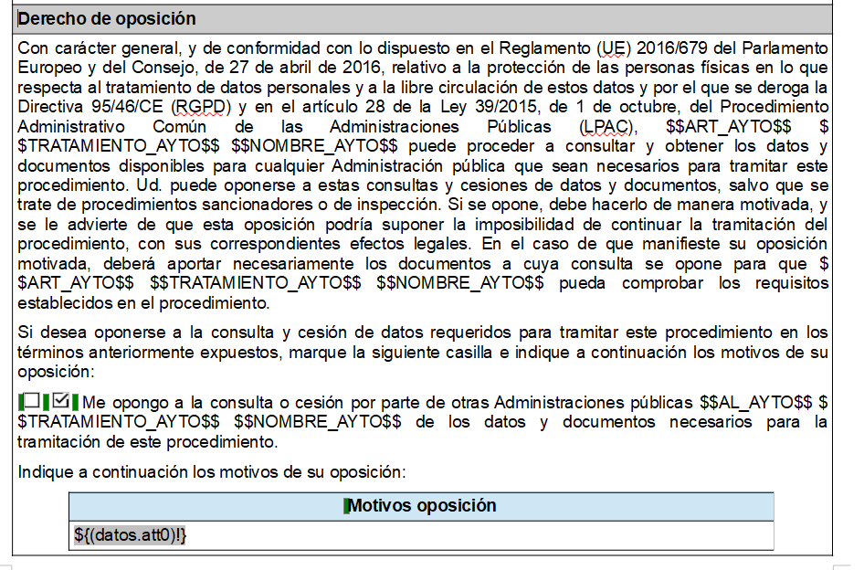
BLOQUE GENÉRICO INFORMACIÓN AVISO Y NOTIFICACIONES | 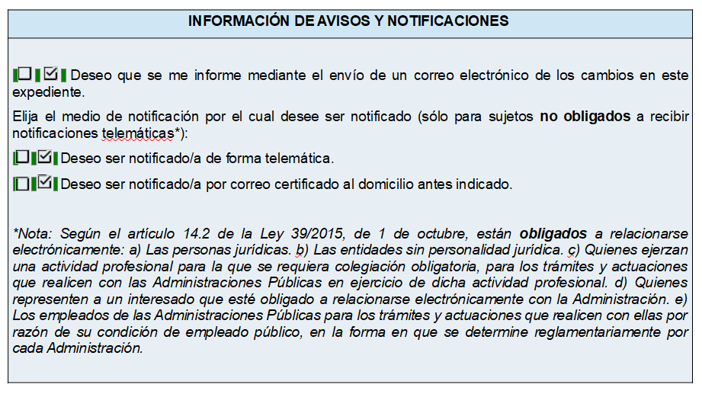
BLOQUE CLAUSULA DE PROTECCIÓN DE DATOS | 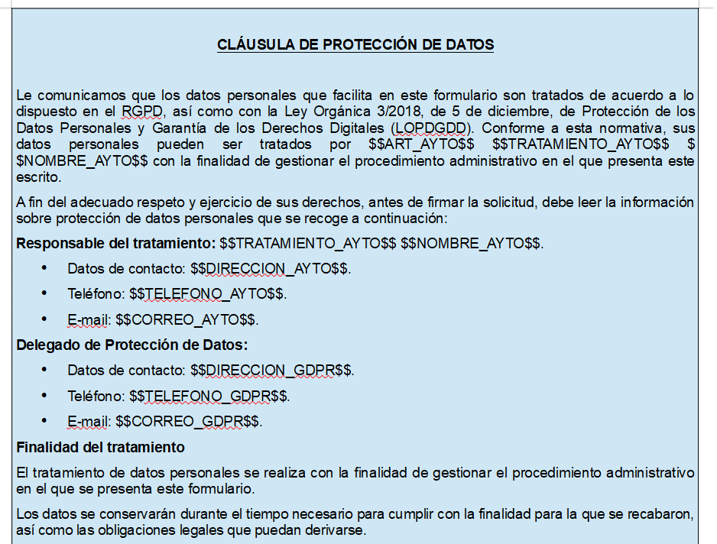 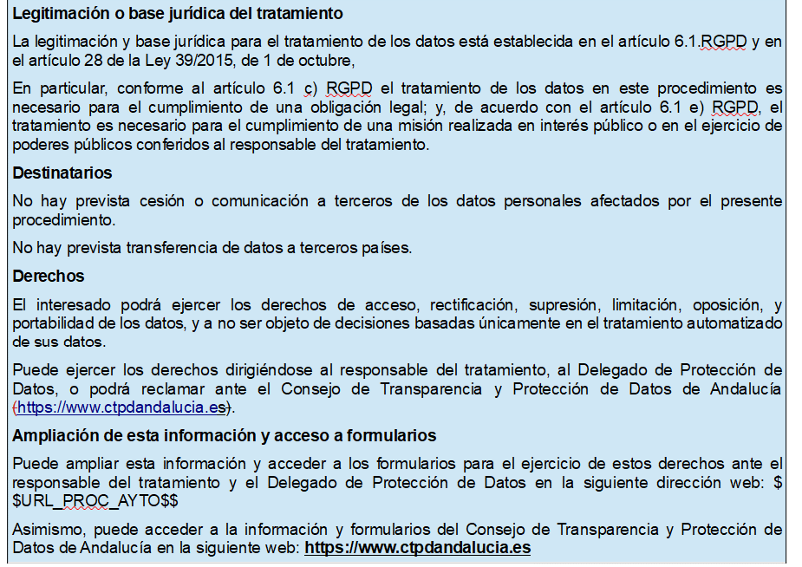
BLOQUE EXPEDIENTE
BLOQUE HECHO, RAZONES Y PETICIÓN EN QUE SE CONCRETE LA SOLICITUD
BLOQUE DOCUMENTACION APORTADA

